2019_06_data
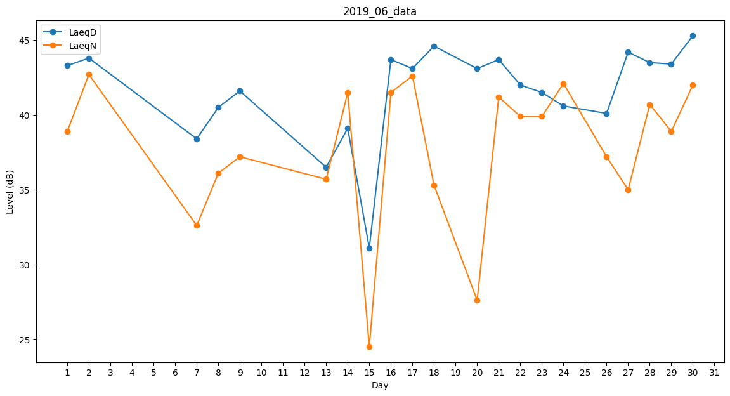
Day | LaeqD | LaeqN
1 | 43.3 | 38.9
2 | 43.8 | 42.7
3 | 34.8 | 0
4 | 0 | 0
5 | 0 | 0
6 | 0 | 0
7 | 38.4 | 32.6
8 | 40.5 | 36.1
9 | 41.6 | 37.2
10 | 0 | 0
11 | 26.1 | 0
12 | 24.9 | 0
13 | 36.5 | 35.7
14 | 39.1 | 41.5
15 | 31.1 | 24.5
16 | 43.7 | 41.5
17 | 43.1 | 42.6
18 | 44.6 | 35.3
19 | 0 | 0
20 | 43.1 | 27.6
21 | 43.7 | 41.2
22 | 42 | 39.9
23 | 41.5 | 39.9
24 | 40.6 | 42.1
25 | 31.4 | 0
26 | 40.1 | 37.2
27 | 44.2 | 35
28 | 43.5 | 40.7
29 | 43.4 | 38.9
30 | 45.3 | 42

